CAN协议举列
查询模块 系统时间，当前经纬度下的日落日出 | 下发指令 | 下发注释 | 举例回复 | 回复 注释
 | 08 00 00 00 01 EE 04 10 00 00 00 00 02 | 年-月-日-周 寄存器16-19，4个字节 只读 | 08 00 00 00 01 EA 04 10 21 11 09 02 3B | 21年-11月-09日 周2
 | 08 00 00 00 01 EE 03 14 00 00 00 00 05 | 时-分-秒 寄存器20-22，3个字节 只读 | 08 00 00 00 01 EA 03 14 19 17 28 00 59 | 19点17分28秒 空
 | 08 00 00 00 01 EE 04 17 00 00 00 00 09 | 日出时-日出分-日落时-日落分--寄存器23-26，4个字节 只读 | 08 00 00 00 01 EA 04 17 06 29 17 23 6E | 日出时间06：29 日落时间 17：23 | 日出日落，通过设置经纬度，模块生成

修改模块时间 | 08 00 00 00 01 FE 0C 00 38 12 30 01 85 | 修改 年月日星期 38年12月30号，周一 （举列） | 08 00 00 00 01 FA 0C 00 38 12 30 01 81
 | 08 00 00 00 01 FE 0B 04 23 58 01 00 89 | 修改 时分秒 23点58分01秒 （举列） | 08 00 00 00 01 FA 0B 04 23 58 01 00 85
 | 08 00 00 00 01 FE 09 07 01 00 00 00 0F | 保存 （ 发保存后数据才更新过来，不发保存数据无效） | 08 00 00 00 01 FA 09 07 01 00 00 00 0B | 保存成功
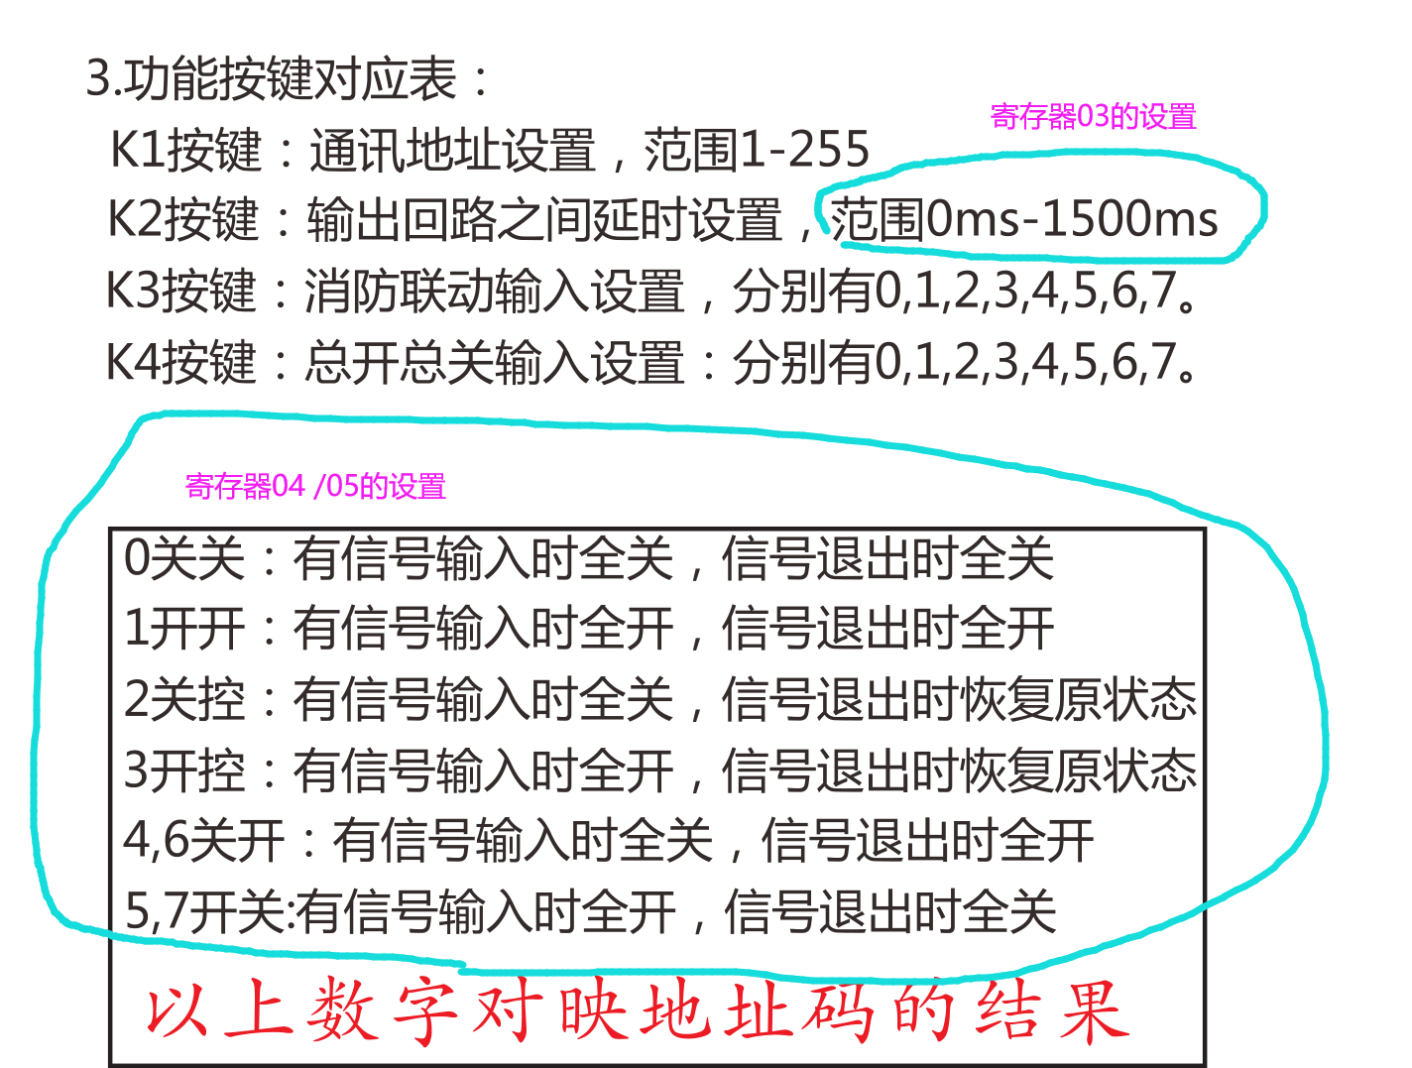
 |  |  |  |  | 寄存器06注解：00 转成二进制后，最低位上0表示东经 1表是西经， 第2位 0表示北伟，1表时南伟 第3位0表示东时区 1表示西时区 所以00是东经 北伟 东时区
修改模块参数 | 08 00 00 00 01 EE 03 03 00 00 00 00 F4 | 03查询到05，3个字节 | 08 00 00 00 01 EA 03 03 01 03 05 00 F9
 | 08 00 00 00 01 EE 0B 03 0F 07 03 00 15 | 修改03-05 3位的值（举列参考） | 08 00 00 00 01 EA 0B 03 0F 07 03 00 11
 | 08 00 00 00 01 EE 01 0d 00 00 00 00 Fc | 查询寄存器13. 场景断电记忆功能 | 08 00 00 00 01 EA 01 0D 01 00 00 00 F9 |  | 场景断电记忆功能开
 | 08 00 00 00 01 EE 09 0d 00 00 00 00 04 | 修改寄存器13。 | 08 00 00 00 01 EA 09 0D 00 00 00 00 00 |  | 场景断电记忆功能关
 | 08 00 00 00 01 EE 09 0E 02 00 00 00 07 | 保存（除了保存时间指令不一样。其它都用这条保存） （发保存后数据才更新过来，不发保存数据无效） | 08 00 00 00 01 EA 09 0E 02 00 00 00 03 | 保存成功

修改模块参数 | 08 00 00 00 01 EE 04 06 00 00 00 00 F8 | 06查询到09，4个字节 | 08 00 00 00 01 EA 04 06 00 78 31 1C B9 | 寄存器06注解：00 转成二进制后，最低位上0表示东经 1表是西经， 第2位 0表示北伟，1表时南伟 第3位0表示东时区 1表示西时区 所以00是东经 北伟 东时区 | 东经78 31表示120度 49分 北伟1C 表示28度
 | 08 00 00 00 01 EE 0C 06 ** ** ** ** CRC | 修改06-09（举列参考） |  | （举列参考）
 | 08 00 00 00 01 EE 03 0A 00 00 00 00 fb | 10查询到12，3个字节 | 08 00 00 00 01 EA 03 0A 12 08 00 00 11 | 北伟12分 08 00 时区08：00
 | 08 00 00 00 01 EE 0B 0A ** ** ** 00 CRC | 修改10-12（举列参考）
 | 08 00 00 00 01 EE 09 0E 02 00 00 00 07 | 保存 | 08 00 00 00 01 EA 09 0E 02 00 00 00 03 | 保存成功

 | 16路光敏做一个界面，先查询1-16路的光敏参数。要修改的，修后改。都要发保存指令才能成功
光敏查询1-修改设置 | 08 00 00 00 01 EE 01 1B 00 00 00 00 0A | 27查询 外部的光照亮度 |  | 在启动光敏功能时，低于08光敏值下限，开灯 /高于0F光敏值15，关灯。08的最高位是启动/闭关光敏功能 比如 88=（10001000）为启用光敏，光敏下限值08。 08=(0000 1000) 光敏未开启，光敏下限还是08 ，光敏值范围为0-40. 上限值永大于下限值3以上.
 | 08 00 00 00 01 EE 04 20 00 00 00 00 12 | 32查询到35，4个字节 1和2回路的光敏设置查询 | 08 00 00 00 01 EA 04 20 08 0F 08 0F 3C
 | 08 00 00 00 01 EE 0C 20 A8 2A A8 29 BD | 修改 1和2回路的光敏设置（举列参考） | 08 00 00 00 01 EA 0C 20 A8 2A A8 29 B9
 | 08 00 00 00 01 EE 09 0E 02 00 00 00 07 | 保存 | 08 00 00 00 01 EA 09 0E 02 00 00 00 03 | 保存成功

 | 16路场景做一个界面，先查询1-16路的场景设置。要修改的，修后改。都要发保存指令才能成功
修改场景1 | 08 00 00 00 01 EE 04 40 00 00 00 00 32 | 64查询到67，4个字节 | 08 00 00 00 01 EA 04 40 00 00 00 7F AD | 第1个字节： 00 高位1/0表示执行动作 开/关 低位0表示未开启 1=日出，2=日落 3=自定义动作时间 第2个字节：时 （10进制表示） 第3个字节：分 第4个字节：星期 低位到高位依次为周一周二周三周四周五周六周日
 | 08 00 00 00 01 EE 02 44 00 00 00 00 34 | 68查询到69，2个字节 | 08 00 00 00 01 EA 02 44 00 00 00 00 30 | 第5个字节 1111 1111 高位到低位 表示1-8号继电器 选中动作的继电器 第6个字节 1111 1111 高位到低位 表示9-16号继电器
 | 08 00 00 00 01 EE 0C 40 00 01 11 40 8C | 修改场景1（举列参考） | 08 00 00 00 01 EA 0C 40 00 01 11 40 88
 | 08 00 00 00 01 EE 0A 44 80 08 00 00 C4 |  | 08 00 00 00 01 EA 0A 44 80 08 00 00 C0
 | 08 00 00 00 01 EE 09 0E 02 00 00 00 07 | 保存 | 08 00 00 00 01 EA 09 0E 02 00 00 00 03 | 保存成功

